Sheet1
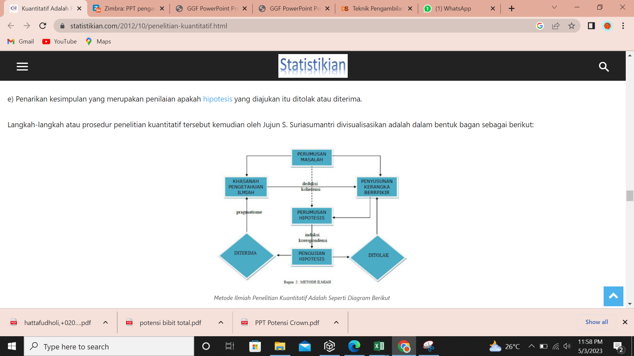
Pengamatan Ketersediaan Bibit Crown Dengan Metode Penelitian Kuantitatif Cluster Random Sampling Berbasis Web
Di Perkebunan Nanas PT. GGP Lampung Tengah

Sheet2
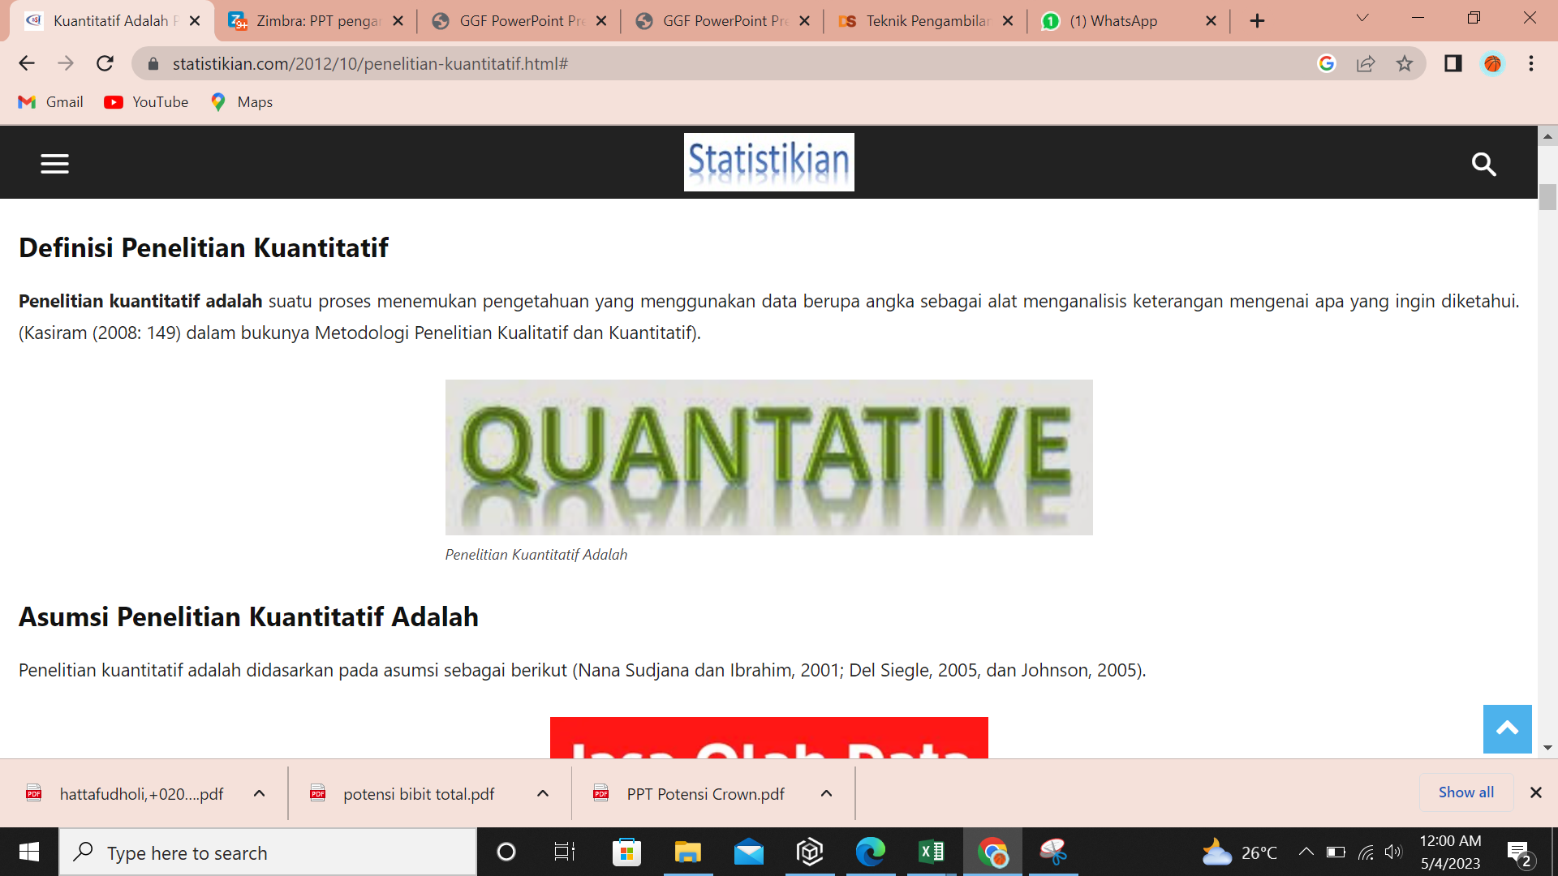

Sheet3


Coppy PPT
Persentase (%) Panjang Crown Gulud Luar
 | Classs: | All
All | Persentase (%) Bibit Crown Gulud Luar & Dalam
2
3 | Gulud | Kriteria | Class | Panjang (Cm) | Unit | PG1 | PG2 | PG3 | Total
4 | Luar | % Total Gulud Luar |  |  | % | 72.02% | 80.45% | 82.13% | 77.90%
5 |  | Normal | % Total Gulud Luar (Normal) |  | % | 64.39% | 71.40% | 65.46% | 67.11%
> |  |  | 2 | >38 | % | 0.00% | 0.00% | 0.00% | 0.00% | Class 2
>33 |  |  | 3 | >33S/d38 | % | 0.00% | 0.05% | 0.00% | 0.02% | Class 3
>24 |  |  | 4 | >24S/d33 | % | 11.48% | 37.93% | 9.02% | 19.80% | Class 4
>18 |  |  | 5 | >18S/d24 | % | 45.16% | 29.92% | 42.95% | 39.29% | Class 5
Persentase (%) Afkir Crown Gulud Luar
0 |  |  | Under Size | 0S/d18 | % | 7.76% | 3.50% | 13.50% | 8.00% | Class Under Size
 |  |  |  |  |  | 2230 | 2112 | 1830 | 6172
 |  | Afkir | % Total Gulud Luar Afkir |  | % | 7.62% | 9.04% | 16.67% | 10.79%
DT |  |  | Dimakan Tikus |  | % | 2.91% | 5.21% | 11.04% | 6.11% | Dimakan Tikus
T2 |  |  | Titik Tumbuh 2 |  | % | 3.27% | 1.28% | 3.06% | 2.53% | Titik Tumbuh 2
C2 |  |  | Cabang 2 |  | % | 0.54% | 0.66% | 1.09% | 0.75% | Cabang 2
BD |  |  | Bundel |  | % | 0.18% | 0.52% | 1.04% | 0.55% | Bundel
RF |  |  | Rusak Fisik |  | % | 0.04% | 0.95% | 0.22% | 0.41% | Rusak Fisik
DR |  |  | Berduri |  | % | 0.22% | 0.33% | 0.11% | 0.23% | Berduri
C3 |  |  | Cabang 3 |  | % | 0.09% | 0.05% | 0.11% | 0.08% | Cabang 3
K |  |  | Kipas |  | % | 0.04% | 0.05% | 0.00% | 0.03% | Kipas
T3 |  |  | Titik tumbuh 3 |  | % | 0.09% | 0.00% | 0.00% | 0.03% | Titik tumbuh 3
Persentase (%) Panjang Crown Gulud Dalam
RM |  |  | Rusak Mekanis |  | % | 0.22% | 0.00% | 0.00% | 0.08% | Rusak Mekanis
 | Dalam | % Total Gulud Dalam |  |  | % | 27.98% | 19.55% | 17.87% | 22.10%
 |  | Normal | % Total Gulud Dalam (Normal) |  | % | 25.25% | 18.04% | 14.48% | 19.59%
> |  |  | 2 | >38 | % | 0.00% | 0.00% | 0.00% | 0.00% | Class 2
>33 |  |  | 3 | >33S/d38 | % | 0.04% | 0.00% | 0.00% | 0.02% | Class 3
>24 |  |  | 4 | >24S/d33 | % | 1.75% | 6.49% | 2.24% | 3.52% | Class 4
>18 |  |  | 5 | >18S/d24 | % | 13.32% | 9.33% | 8.96% | 10.66% | Class 5
0 |  |  | Under Size | 0S/d18 | % | 10.13% | 2.23% | 3.28% | 5.40% | Class Under Size
 |  |  |  |  |  | 2230 | 2112 | 1830 | 6172
Persentase (%) Afkir Crown Gulud Dalam
 |  | Afkir | % Total Gulud Dalam Afkir |  | % | 2.74% | 1.52% | 3.39% | 2.51%
DT |  |  | Dimakan Tikus |  | % | 2.11% | 0.95% | 2.73% | 1.90% | Dimakan Tikus
T2 |  |  | Titik Tumbuh 2 |  | % | 0.36% | 0.24% | 0.33% | 0.31% | Titik Tumbuh 2
BD |  |  | Bundel |  | % | 0.04% | 0.24% | 0.11% | 0.13% | Bundel
DR |  |  | Berduri |  | % | 0.09% | 0.09% | 0.11% | 0.10% | Berduri
C2 |  |  | Cabang 2 |  | % | 0.04% | 0.00% | 0.11% | 0.05% | Cabang 2
RF |  |  | Rusak Fisik |  | % | 0.09% | 0.00% | 0.00% | 0.03% | Rusak Fisik
C3 |  |  | Cabang 3 |  | % | 0.00% | 0.00% | 0.00% | 0.00% | Cabang 3
K |  |  | Kipas |  | % | 0.00% | 0.00% | 0.00% | 0.00% | Kipas
T3 |  |  | Titik tumbuh 3 |  | % | 0.00% | 0.00% | 0.00% | 0.00% | Titik tumbuh 3
RM |  |  | Rusak Mekanis |  | % | 0.00% | 0.00% | 0.00% | 0.00% | Rusak Mekanis
Persentase (%) Panjang Crown_Normal
 | Total | % Total Gulud Total |  |  | % | 100.00% | 100.00% | 100.00% | 100.00%
 |  | Normal | % Total Gulud Total (Normal) |  | % | 89.64% | 89.44% | 79.95% | 86.70%
 |  |  | 2 | >38 | % | 0.00% | 0.00% | 0.00% | 0.00% | Class 2
 |  |  | 3 | >33S/d38 | % | 0.04% | 0.05% | 0.00% | 0.03% | Class 3
 |  |  | 4 | >24S/d33 | % | 13.23% | 44.41% | 11.26% | 23.31% | Class 4
 |  |  | 5 | >18S/d24 | % | 58.48% | 39.25% | 51.91% | 49.95% | Class 5
 |  |  | Under Size | 0S/d18 | % | 17.89% | 5.73% | 16.78% | 13.40% | Class Under Size

Persentase (%) Afkir Crown_Afkir
 |  | Afkir | % Total Gulud Total Afkir |  | % | 10.36% | 10.56% | 20.05% | 13.30%
 |  |  | Dimakan Tikus |  | % | 5.02% | 6.16% | 13.77% | 8.00% | Dimakan Tikus
 |  |  | Titik Tumbuh 2 |  | % | 3.63% | 1.52% | 3.39% | 2.84% | Titik Tumbuh 2
 |  |  | Cabang 2 |  | % | 0.58% | 0.66% | 1.20% | 0.79% | Cabang 2
 |  |  | Bundel |  | % | 0.22% | 0.76% | 1.15% | 0.68% | Bundel
 |  |  | Rusak Fisik |  | % | 0.13% | 0.95% | 0.22% | 0.44% | Rusak Fisik
 |  |  | Berduri |  | % | 0.31% | 0.43% | 0.22% | 0.32% | Berduri
 |  |  | Cabang 3 |  | % | 0.09% | 0.05% | 0.11% | 0.08% | Cabang 3
 |  |  | Kipas |  | % | 0.04% | 0.05% | 0.00% | 0.03% | Kipas
 |  |  | Titik tumbuh 3 |  | % | 0.09% | 0.00% | 0.00% | 0.03% | Titik tumbuh 3
 |  |  | Rusak Mekanis |  | % | 0.22% | 0.00% | 0.00% | 0.08% | Rusak Mekanis

Graph
Ket. Gulud | Persentase (%) | x | Gulud Luar | Persentase (%) | x | Gulud Dalam | Persentase (%)
Gulud Luar | 77.90% | x | Normal | 67.11% | x | Normal | 19.59%
Gulud Dalam | 22.10% | x | Afkir | 10.79% | x | Afkir | 2.51%
 |  | x |  |  | x
Persentase (%) Bibit Crown Gulud Luar & Dalam
Persentase (%) Bibit Crown Gulud Luar
Persentase (%) Bibit Crown Gulud Dalam
 |  | x |  |  | x
 |  | x |  |  | x
 |  | x |  |  | x
 |  | x |  |  | x
 |  | x |  |  | x
 |  | x |  |  | x
 |  | x |  |  | x
 |  | x |  |  | x
 |  | x |  |  | x
 |  | x |  |  | x
 |  | x |  |  | x
 |  | x |  |  | x
 |  | x |  |  | x
 |  | x |  |  | x
 |  | x |  |  | x
 |  | x |  |  | x
 |  | x |  |  | x
 |  | x |  |  | x

